개요
AR 하나 UI 기획서

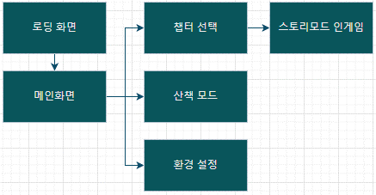

UI의 기준 화면 비는 세로, 9:20으로 한다 본 기획서에서 가변 해상도는 고려하지 않았으나, 차후 레이어 작업에서 변형 레이어를 사용하여 가변 해상도를 대비할 수 있음 모든 ui는 세로 화면 고정으로 한다 ui의 기준 해상도는 1080x2400으로 한다 ui의 기준 해상도는 1080x2400으로 한다 네비게이션바를 가리는 전체화면으로 디자인

로딩 화면
로딩 화면

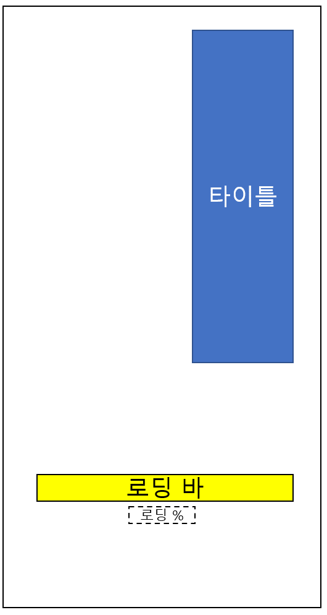 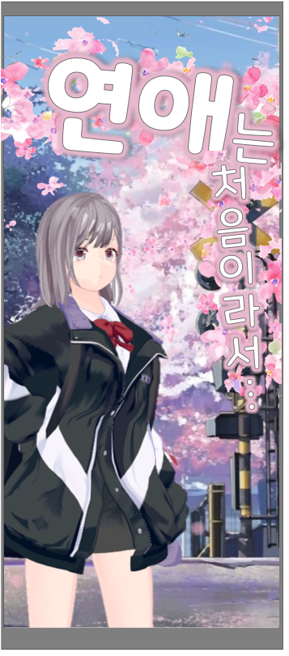

타이틀 : 세로 정렬을 사용하여 타이틀 글씨를 표기
4초간 강제로 화면을 고정, 유저에게 로딩 연출을 제공한다

메인화면
메인 화면

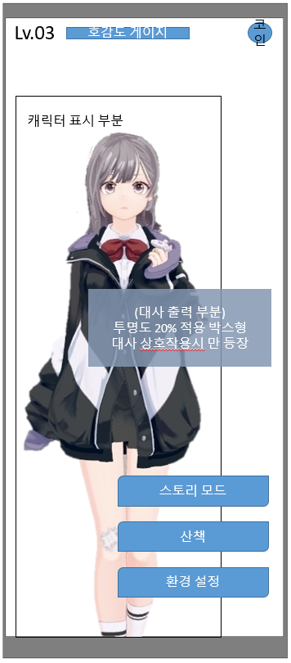

중요 버튼 세개를 중앙 하단에 배치 중앙에 캐릭터를 배치하고 아이들 모션을 출력, 터치로 인터렉션 하게 한다 와이어 프레임 배치 최상단 배치 레벨값 , 호감도 게이지 , 보유 코인 캐릭터는 3d 리소스로 불러와 Idle 모션 1종류, 터치 시 모션 2종류를 출력한다 기본적으로 idle 모션을 지속 재생하고 있고, 터치 하면 2종 중 랜덤 출력하며 대사를 출력한다

챕터 선택 + 스테이지 선택
챕터 선택 - 스테이지 선택 - 인게임 UI 레퍼런스

Chapter 1
Chapter 1 스테이지 클리어
호감도 Lv.2 달성
스토리 열람
Chapter 2
Chapter 2 스테이지 클리어
호감도 Lv.2 달성
스토리 열람
Chapter 3
Chapter 3 스테이지 클리어
호감도 Lv.3 달성
스토리 열람
Chapter 4
Chapter 1
Stage 1
Stage 2
Stage 3


Stage 1
Start
스토리 개요
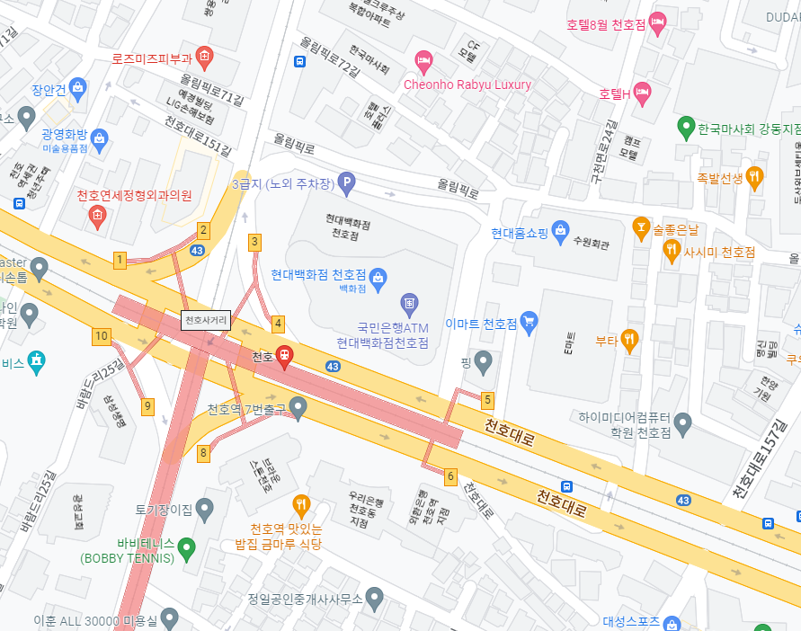 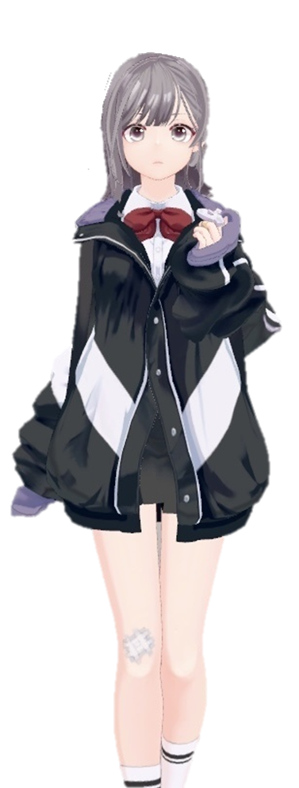

Stage 1

재개

나가기

스토리 개요

Start

UI 시스템
메인 화면에서 스토리 모드 버튼을 눌러 스토리리 모드 진입 가능 스토리 모드 버튼을 터치하면 챕터 리스트 출력 플레이 가능한 챕터의 경우 밝은 톤의 UI 출력 플레이 불가능한 챕터의 경우 어두운 톤의 UI 출력 플레이 불가능한 챕터 버튼 하단에 개방 조건 텍스트 출력 스크롤 바를 이용해 챕터 리스트를 확인할 수 있음 플레이 가능한 챕터를 터치했을 경우 스테이지 전체 UI가 출력되고 그 안에 3 가지의 스테이지 버튼이 출력 스테이지 버튼을 누르면 시작 및 목표 지점들이 표시되어 있는 미니맵 출력 지점들은 선으로 연결되어 미니맵에 출력 플레이어의 위치가 GPS 상 미니맵 안에 존재한다면 미니맵에 플레이어의 현재 위치 원(동그라미)으로 출력 미니맵 하단에 스토리 개요 텍스트 출력 화면 최하단에 Start 버튼 출력 스테이지 버튼을 누르면 스크롤 바 삭제 플레이어가 시작 지점 반경에 있을 경우 밝은 톤의 버튼 활성화 플레이어가 시작 지점 반경에 없을 경우 어두운 톤의 버튼으로 활성화 스토리 모드를 시작하면 카메라 활성화 및 바닥 인식 후 캐릭터 출력 우측 화면 상단에 미니맵 출력 미니맵 안에는 플레이어의 위치와 경로가 표시됨 좌측 상단에 메뉴 버튼 출력 메뉴 버튼을 누르면 화면 일시정지 상태 돌입 일시정지 상태에서는 화면 중앙에 스토리 모드 종료 버튼과 재개 버튼 출력 휴대폰 전원을 끄고 다시 화면을 켰을 때 일시정지 상태로 돌입

산책
산책 UI + 인벤토리 UI

캐릭터 On
인벤토리
캐릭터 Off
인벤토리
캐릭터 On
인벤토리
캐릭터 On
인벤토리
선물 하기
선물 버리기
아이템 이름
X N

UI 시스템
메인 화면에서 산책 버튼을 통해 산책 진입 가능 산책 진입하면 화면 좌측 하단에 인벤토리 버튼과 우측 하단에 캐릭터 On/Off 버튼 출력 캐릭터가 출력되지 않은 상태면 캐릭터 On 버튼이 출력 캐릭터가 출력된 상태면 캐릭터 Off 버튼 출력 인벤토리 버튼을 누르면 인벤토리 UI 출력 인벤토리 UI 안에 현재 플레이어가 소유하고 있는 아이템들이 칸마다 출력 인벤토리 UI 좌측 상단에 인벤토리 UI 끄는 아이콘 출력 플레이어가 소유한 아이템을 1초간 누르면 아이템 위치 기준 좌측 상단에 세부 UI 출력 세부 UI 상단에 아이템 이름과 개수 출력 '아이템 이름 X n'으로 출력된다 세부 UI 중간에 선물하기 버튼 출력 세부 UI 하단에 선물 버리기 버튼 출력

